상품제안서
365days 레트로 일력 벽결이달력 | 상품코드: S44482

 |  |  |  |  |  |  | 02-713-8555 | www.synergygift.co.kr
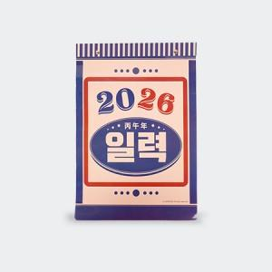

【상세/제작정보】 | <p><span style="font-size: 14pt;">※ 기본 뒷대지 칼라인쇄</span></p>

【인쇄/포장옵션】 | 풀칼라, 뒷대지+표지 / 포장불가능

【공급단가】 | 수량 | 30~ | 100~ | 300~ | 1,000~ | 3,000~
*VAT별도 | 단가 | 6,250원 | 5,950원 | 5,700원 | 5,450원 | 5,350원

【상품 URL】 | https://www.synergygift.co.kr:443/src/goods_detail.php?gdno=44482

